Изделия
 | Наименование | Количество изделий | Цена, без НДС, руб | Сумма без НДС, руб | Наше предложение | Описание | Ваши предложение

1 | Стол-мойка Размер: 800х600х900 мм | 3 | 16500 | 49500 |  | Ширина 800 Глубина 600 Высота 900 Материал: ЛДСП 16 мм; Цвет:серый; Толщина ЛДСП 16мм; Столешница нержавеющая сталь; Мойка снабжена смесителем
2 | Демонстрационный стол в кабинет биологии 2400х750х900мм | 1 | 20082 | 20082 |  | 2400х750х900мм. Зона демонстрационная на металлокаркасе, цвет ЛДСП с пластиком :серый.
3 | Демонстрационный стол в кабинет физики 2800х750х900 с | 1 | 25510 | 25510 |  | 2800х750х900мм. Зона демонстрационная на металлокаркасе, цвет ЛДСП с пластиком :серый.
4 | Демонстрационный стол в кабинет химии 2400х750х900 | 1 | 20082 | 20082 |  | 2400х750х900мм. Зона демонстрационная на металлокаркасе, цвет ЛДСП с пластиком :серый.
5 | Стол ученический лабораторный с бортиком и тумбой для коммуникаций (для электропроводки)Столешница изготовлена из ДСП с пластиковым покрытием1200х600х760 мм гр.6 | 45 | 4092 | 184140 |  | Стол ученический лабораторный без бортика с 2 розеткамиСтолешница изготовлена из ДСП с пластиковым покрытием1200х600х760 мм гр.6,Металлокаркас квадратная труба
6 | Стул компьютерный на крестовине без подлокотников Сиденье и спинка искусственная кожа. | 12 | 5449 | 65388 |  | Конструкция: Регулировка высоты (газлифт) Крестовина металлическая разборная, крашеная под хром Колеса для паркета/ламината Ограничение по весу 120 кг Материал обивки иск. кожа
7 | Стул ученичесиий нерегулируемый, 6 группа роста. Сиденье и спинка гнутоклееная фанера | 146 | 2160 | 315360 | 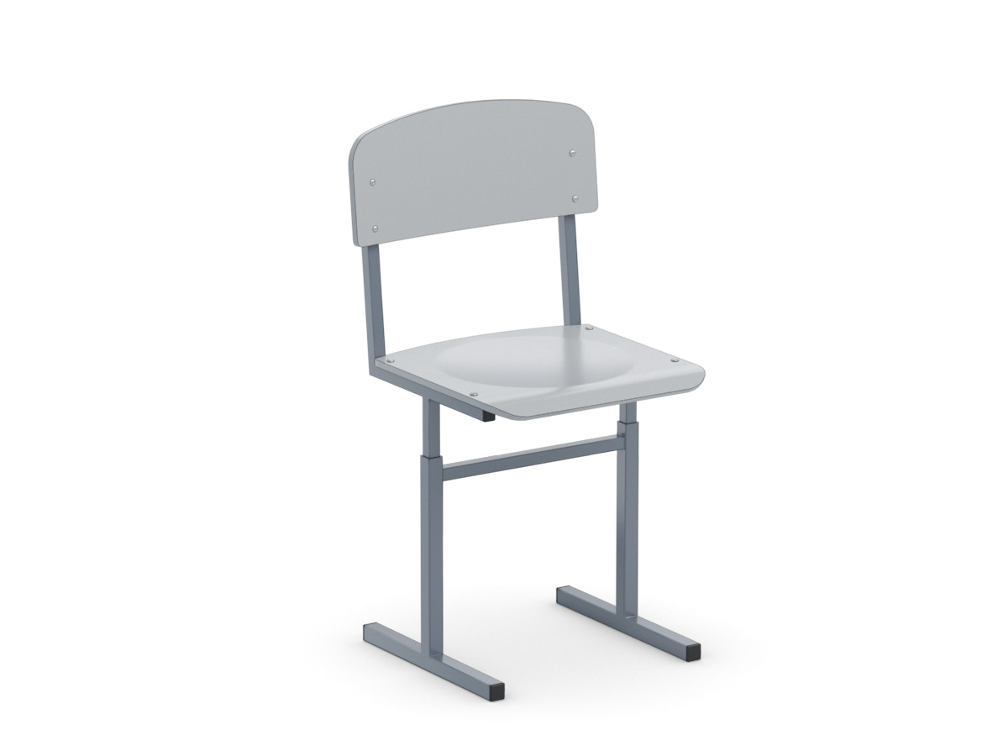 | Каркас на прямоугольной трубе, цвет: Сиденье и спинка фанера крашенная - серый, м/к - серый
8 | Шкаф закрытый | 7 | 10743 | 75201 | 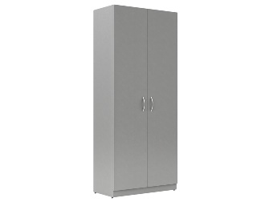 | 844х440х2100ммШкаф для одежды, цвет ЛДСП: серый, цвет дверок: серый
9 | Шкаф металлический для для хранения химических реактивов | 2 | 37670 | 75340 |  | Шкаф для химических реактивов Ширина 800 Глубина 450 Высота 1950 Цвет: серый; В основе конструкции металлические каркасные панели; Материал шкафа: листовая сталь с полимерно-порошковым покрытием; Толщина стали: 1 мм; Изделие комплектуется 4 полками; Шкаф снабжен фланцем D=150 мм для подключения к вытяжной вентиляции, двумя замками; Фурнитура импортного производства; Шкаф установлен металлокаркас из профильной трубы 25х25 мм с полимерно-порошковым покрытием высотой 150 мм; Поставляется в сборе;
10 | Шкаф закрытый со стеклянными дверьми | 7 | 14500 | 101500 |  | 844х440х2100 мм Шкаф для учебных пособий со стеклом, цвет ЛДСП: серый, цвет дверок: серый
11 | Стеллаж металлический двухсторонний стационарный | 2 | 7020 | 14040 |  | 2000х1000х600мм, 4 полки, металлический, окрашен порошковой краской.
12 | Стеллаж деревянный (этажерка) двухсторонний ,4 секции,4 полки | 1 | 15200 | 15200 |  | 1067х420х1680мм,ЛДСП 16мм
13 | Тумба выкатная ,3 выдвижных ящика | 3 | 4085 | 12255 |  | ЛДСП, колеса, 3 ящика
14 | Стол лабораторный 1200х616х760 | 12 | 10060 | 120720
15 | Стол химический пристенный лабораторный 1200х1800х900/1600,стойка с полками,розетки,светильник | 4 | 33401 | 133604
16 | Кресло для учителя | 4 | 6600 | 26400 |  | Каркас Монолитный Набивка Стандартный поролон плотности 25-40 кг/м3. Возможные варинты обивки Кожа, Ткань, Кожезаменитель, Экокожа Подлокотники Пластиковые Накладка на подлокотники из обивочного материала нет Механизм кресла (стандартное исполнение) Топган - Топ-Ган в креслах позволяет осуществлять свободное качание, фиксацию в рабочем вертикальном положении , регулировку силы отклонения, что дает возможность подобрать всегда удобное положение тела во время работы и отдыха Газпатрон- регулировка по высоте 3-й категории стабильности по DIN 4550 (200 000 циклов динамической нагрузки) Опора кресла Крестовина пластиковая усиленная для кресел руководителя Диаметр крестовины ( стандартная комлектация) 680мм Ролики (базовая комплектация) ролик пластиковый с диаметром штока 11 мм. Стандарт BIFMA 5.1 (США) Максимальная нагрузка 120 кг
17 | Стол ученический одноместный 6 группа. Столешница и царга из ЛДСП 700х500х760 | 20 | 4102 | 82040 |  | 700*500 мм
18 | Шкаф закрытый с пятью выдвижными ящиками | 4 | 27390 | 109560 |  | металлический шкаф 5 ящиков 1640×470×630 мм
19 | Стол лабораторный (для сборки) | 2 | 28448 | 56896 |  | Аналог, Каркас металлический, столешница ЛСП, свелильник и розетки в комплекте
20 | Стол компьютерный на металлическом каркасе с полкой для клавиатуры и полкой для системного блока | 1 | 5420 | 5420 |  | Стол компьютерный на металлокаркассе (L-900 мм), цвет ЛДСП: серый; м/к - серый
21 | Шкаф вытяжной стаионарный 825х550х2000 ЛДСП серый | 1 | 16340 | 16340 | 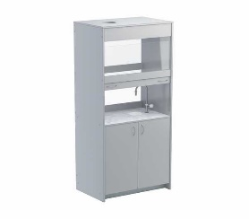 | Шкаф вытяжной стаионарный 825х550х2000 ЛДСП серый
22 | Стол для преподавателя | 1 | 5080 | 5080 | 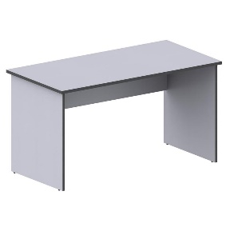 | Стол преподавателя корпусной с выкатной тумбой, цвет ЛДСП: серый
 | ИТОГО |  |  | 1529658
 | монтаж |  |  | 152966
 | расстановка и доставка |  |  | 70000
 | ИТОГО: |  |  | 1,752,624.00р.

